【決定】回収スケジュール
【確定】5078イオンモール名取店 産廃回収スケジュール
 |  |  |  |  |  |  |  |  | 2024.2.11 （株）ニトリ店舗レイアウト室施工チーム_森中作成

連絡先：(株)ニトリ店舗レイアウト室_森中 TEL：070-3512-8373

日程 |  |  | 種別 | 産廃コンテナ番号
工事日 | 曜日 | 工程 |  | No1 | No2 | No3 | No4 | No5
2025-03-06 | (木) | 3-1 | 時間 | 4:00:00 | 4:30:00 | 5:00:00 | 5:30:00 | 6:00:00
 |  |  | 種類 | 木くず | 木くず | 混載 | 混載 | 鉄
 |  |  | 設置/交換/回収 | 都度回収 | 都度回収 | 都度回収 | 都度回収 | 都度回収
2025-03-07 | (金) | 3-2 | 時間 | 4:00:00 | 4:30:00 | 5:00:00 | 5:30:00 | 6:00:00
 |  |  | 種類 | 木くず | 木くず | 混載 | 混載 | 鉄
 |  |  | 設置/交換/回収 | 都度回収 | 都度回収 | 都度回収 | 都度回収 | 都度回収
2025-03-08 | (土) | 3-3 | 時間 | 4:00:00 | 4:30:00 | 5:00:00 | 5:30:00 | 6:00:00
 |  |  | 種類 | 混載 | 混載 | 混載 | 混載 | 混載
 |  |  | 設置/交換/回収 | 都度回収 | 都度回収 | 都度回収 | 都度回収 | 都度回収

①工事の進捗に合わせ、各日最終回収後に翌日分の回収種類・台数の見込みをご連絡します。
②搬入口への経路は以下の通りです。館の規則で24時-4時は入出庫できません。
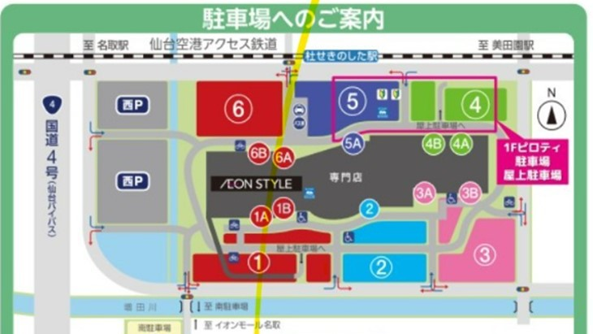

搬入口

